ОЛ
 | ОПРОСНЫЙ ЛИСТ ПМП-128 |  |  |  |  |  |  | Счет №
Опросный лист рекомендуется заполнить электронным способом с помощью Microsoft Office Exel, руководствуясь "Пояснениями к заполнению ОЛ" и направить вместе с заявкой на электронный адрес : sales@td-automatika.ru
Заказчик:
Наименование объекта (Проекта)
Контактное лицо
Телефон
Электронная почта
 | Раздел "Конструкция ПМП"
 | 1 | Номер по порядку |  |  | 1 |  | 2 |  | 3 |  | 4 |  | 5
 | 2 | Высота резервуара (D или Н), мм
 | 3 | Высота горловины и патрубка резервуара в месте установки ПМП hг, мм
 | 4 | Расстояние до ограничивающей поверхности Р, мм (если нет, поставить "н")
 | 5 | Рабочая среда (по умолчанию - бензин) |  |  | бензин |  | бензин |  | бензин |  | бензин |  | бензин
 | 6 | Рабочая среда, указать если 7"другая"
 | 7 | Плотность рабочей среды: нижнее значени, кг/м3
 | 8 | Плотность рабочей среды: верхнее значени, кг/м3
 | 9 | Диапазон температур рабочей среды,⁰С (мин./макс)
 | 10 | Максимальное давление, МПа
 | 11 | Вязкость (указать для вязких сред), сСт
 | 12 | Особенность среды |  |  | нет |  | нет |  | нет |  | нет |  | нет
 | 13 | Количество кабельных вводов (по умолчанию - 2)
 | 14 | Диаметр кабеля (по умолчанию - 8), мм
 | 15 | Тип защитной оболочки кабеля (по умолчанию - без защитной оболочки) |  |  | без оболочки |  | без оболочки |  | без оболочки |  | без оболочки |  | без оболочки
 | 16 | Тип защитной оболочки кабеля, если 17"другой"
 | 17 | Тип крепления преобразователя (по умолчанию - фланец) |  |  | Фланец |  | Фланец |  | Фланец |  | Фланец |  | Фланец
 | 18 | Тип фланца, установленного на преобразователе (по умолчанию Фланец регулируемый 2-80-25) |  |  | 2-80-25 |  | 2-80-25 |  | 2-80-25 |  | 2-80-25 |  | 2-80-25
 | 19 | Измерение уровня раздела сред |  |  | нет |  | нет |  | нет |  | нет |  | нет
 | 20 | Плотность подтоварной среды, если не вода, кг/м3
 | 21 | Выполнение первичной поверки |  |  | да |  | да |  | да |  | да |  | да
 | 22 | Длина направляющей (указывается изготовителем)
 | 23 | Зав. номер (указывается изготовителем)

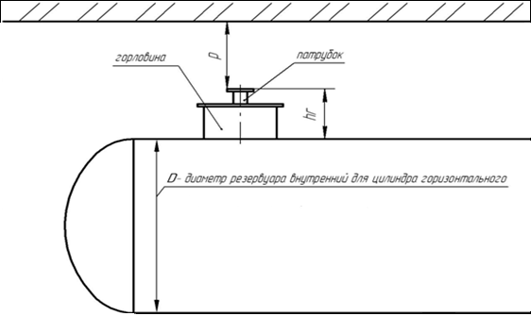
 |  |  |  |  | 28. Примечания

 | Рисунок 1. Горизонтальный цилиндр

 | ОПРОСНЫЙ ЛИСТ ПМП-128 |  |  |  |  |  |  | Счет №
Опросный лист рекомендуется заполнить электронным способом с помощью Microsoft Office Exel, руководствуясь "Пояснениями к заполнению ОЛ" и направить вместе с заявкой на электронный адрес sales@td-automatika.ru
Заказчик: |  |  | 0
Наименование объекта (Проекта) |  |  |  | 0
Контактное лицо |  |  |  | 0
Телефон |  |  |  | 0
Электронная почта |  |  |  | 0
 | Раздел "Настройка ПМП"
 | 1 | Номер по порядку |  |  | 1 |  | 2 |  | 3 |  | 4 |  | 5
 | 3 | Зав. номер (указывается изготовителем)
 | 4 | Номер резервуара (адрес в линии СЕНС)
 | 5 | Градуировочная таблица |  |  | не прилагается |  | не прилагается |  | не прилагается |  | не прилагается |  | не прилагается
 | 6 | Тип резервуара (по умолчанию -ВЦ). Если "другой"- предоставить эскиз. Можно не заполнять при наличии градуировочных таблиц |  |  | ВЦ |  | ВЦ |  | ВЦ |  | ВЦ |  | ВЦ
 | 7 | Форма днищ горизонтального цилиндра Можно не заполнять при наличии градуировочных таблиц |  |  | эллиптические с обеих сторон |  | эллиптические с обеих сторон |  | эллиптические с обеих сторон |  | эллиптические с обеих сторон |  | эллиптические с обеих сторон
 | 8 | Объем резервуара, м3 Можно не заполнять при наличии градуировочных таблиц
 | Установка пороговых значений контролируемых параметров среды
 | 9 | Контролируемый параметр |  |  | знач./ направл. |  | знач./ направл. |  | знач./ направл. |  | знач./ направл. |  | знач./ направл.
 |  | 1 | заполнение по объему,% |  | 97.0 | ↑ | 97.0 | ↑ | 97.0 | ↑ | 97.0 | ↑ | 97.0 | ↑
 |  | 2 | заполнение по объему,% |  | 95.0 | ↑ | 95.0 | ↑ | 95.0 | ↑ | 95.0 | ↑ | 95.0 | ↑
 |  | 3
 |  | 4
 |  | 5
 |  | 6
 |  | 7
 |  | 8
 | Отображаемые параметры на сигнализаторе типа МС-К-500…
 | 10 | Наименование параметра и обозначение |  |  | отображение |  | отображение |  | отображение |  | отображение |  | отображение
 |  | 1 | Уровень жидкости (h), м |  | да |  | да |  | да |  | да |  | да
 |  | 2 | Уровень раздела сред (h2), м |  | да |  | да |  | да |  | да |  | да
 |  | 3 | Температура жидкости (to),ºС |  | да |  | да |  | да |  | да |  | да
 |  | 4 | Процентное заполнение объёма резервуара (%), % |  | да |  | да |  | да |  | да |  | да
 |  | 5 | Объем жидкости (U), м3 |  | да |  | да |  | да |  | да |  | да
 |  | 6 | Масса продукта (G), т |  | да |  | да |  | да |  | да |  | да
 |  | 7 | Плотность (r), г/см³ |  | да |  | да |  | да |  | да |  | да
 |  | 8 | Объем основного продук-та (U1), м3 |  | да |  | да |  | да |  | да |  | да
 |  | 9 | Температура паровой фазы (t¯), ºС |  | да |  | да |  | да |  | да |  | да
 |  | 10 | Масса паровой фазы (G¯), т |  | да |  | да |  | да |  | да |  | да
 |  | 11 | Масса жидкой фазы (G_), т |  | да |  | да |  | да |  | да |  | да

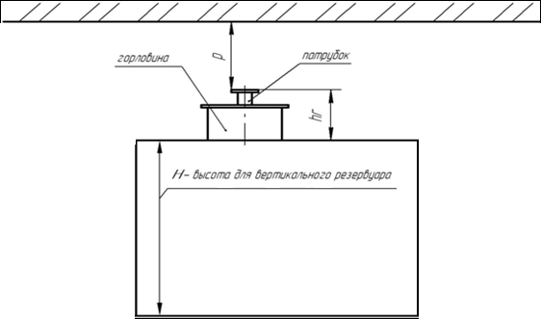
 |  |  |  |  | 11. Примечания

 | Рисунок 2. Вертикальный цилиндр

 |  |  |  |  | бензин
 |  |  |  |  | дизель
 |  |  |  |  | СУГ
 |  |  |  |  | нефть
 |  |  |  |  | керосин
 |  |  |  |  | одорант
 |  |  |  |  | другая

 |  |  |  |  | нет
 |  |  |  |  | агрессивность
 |  |  |  |  | налипание
 |  |  |  |  | осадок
 |  |  |  |  | пена

 |  |  |  |  | ГЦ
 |  |  |  |  | ВЦ
 |  |  |  |  | П
 |  |  |  |  | другой

 |  |  |  |  | плоские с обеих сторон
 |  |  |  |  | эллиптические с обеих сторон
 |  |  |  |  | сферические с обеиз сторон
 |  |  |  |  | конические с обеих сторон
 |  |  |  |  | плоское и эллиптическое
 |  |  |  |  | плоское и сферическое
 |  |  |  |  | плоское и коническое
 |  |  |  |  | плоские эллиптического сечения
 |  |  |  |  | другие

 |  |  |  |  | 1
 |  |  |  |  | 2

 |  |  |  |  | без оболочки
 |  |  |  |  | металлрукав (d=10 мм)
 |  |  |  |  | металлрукав (d=12 мм)
 |  |  |  |  | бронекабель (D до 15 мм)
 |  |  |  |  | другой

 |  |  |  |  | Резьба М27
 |  |  |  |  | Резьба М27(50)
 |  |  |  |  | Резьба М27(85)
 |  |  |  |  | Резьба G1,5"
 |  |  |  |  | Резьба G2"
 |  |  |  |  | Резьба К2"
 |  |  |  |  | Резьба M72
 |  |  |  |  | Фланец
 |  |  |  |  | Патрубок Dn80
 |  |  |  |  | другой

 |  |  |  |  | Регулируемое
 |  |  |  |  | Нерегулир.

 |  |  |  |  | да
 |  |  |  |  | нет

 |  |  |  |  | нет
 |  |  |  |  | вода
 |  |  |  |  | другая

 |  |  |  |  | расчетная
 |  |  |  |  | прилагается
 |  |  |  |  | не прилагается

 |  |  |  |  |  | ↑
 |  |  | заполнение по объему,% |  |  | ↓
 |  |  | уровень, мм |  |  | нет
 |  |  | объем, м3
 |  |  | масса, кг
 |  |  | температура, оС

 |  |  |  |  | да
 |  |  |  |  | нет

